NSSU schemat + legenda
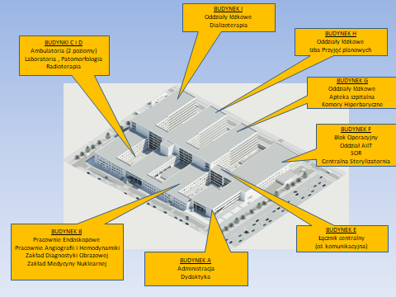
DFP.271.72.2020.LS |  |  | Załącznik nr 2b do specyfikacji
Legenda: znaczenie kolorów
KAMERY wewnętrzne - DODAWANE | 22 | SUMA
KAMERY zewnętrzne - DODAWANE | 4 | SUMA
STACJE OPERATORSKIE - DODAWANE | 6 | SUMA
GNIAZDA LAN POD STACJE OPERATORSKIE - DODAWANE | 8 | SUMA
KAMERY - ISTNIEJĄCE - wykonanie tylko sieci LAN | 11 | SUMA
PUNKTY NADZORU - ISTNIEJĄCE
Przełącznik sieci LAN - DODAWANE | 3 | SUMA

B.-1
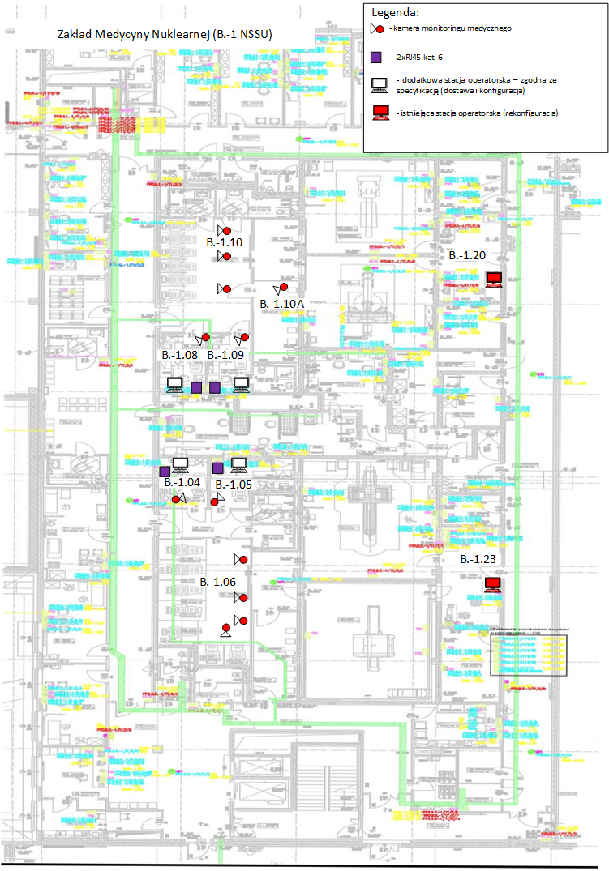
DFP.271.72.2020.LS |  |  |  |  |  |  | Załącznik nr 2b do specyfikacji
ZAKRES prac:
– konieczność wykonanie 12 szt. kamer (4 szt. w poczekalni gorącej B.-1.06, 1 szt. w pom. aplikacji B.-1.04, 1 szt. w pom. aplikacji B.-1.05, 3 szt. w poczekalni gorącej B.-1.10, 1 szt. w poczekalni gorącej B.-1.10A, 1 szt. w pom. aplikacji B.-1.08, 1 szt. w pom. aplikacji B.-1.09);
– zakup i konfiguracja 4 stacji operatorskich z licencjami (do pomieszczeń: B.-1.08, B.-1.09, B.‑1.04, B.-1.05);
– montaż sieci LAN pod stacje operatorskie (do pomieszczeń: B.-1.08, B.-1.09, B.‑1.04, B.-1.05) kable skrętkowe prowadzić z dedykowanych PPD.1.-1 oraz PPD.2.-1;
– rekonfiguracja widoków w dwóch istniejących stacjach operatorskich w sterowaniach (SPECT B.-1.20 oraz PET B.-1.23);
– doposażyć PPD.B.1.-1 w przełącznik sieciowy przełączniki LAN Aruba 2530-48G PoE+ J9772A;
– PPD.B.2.-1 – przełącznik sieciowy LAN - liczba portów wystarczająca.

 | liczba nowych kamer (lokalizację ozn. zgodnie z legendą na rysunku obok) | 12 | szt.
 |  | nr PPD | PPD.B.1.-1
 | Czy potrzebny przełącznik sieciowy (Tak/Nie) |  | Tak | HP 2530-48G PoE+ J9772A | 1 | szt.
 | Czy potrzebny patchpanel do PPD (Tak/Nie) |  | Nie | zakończyć na panelu P5

 |  | nr PPD | PPD.B.2.-1
 | Czy potrzebny przełącznik sieciowy (Tak/Nie) |  | Nie
 | Czy potrzebny patchpanel do PPD (Tak/Nie) |  | nd
 | Czy potrzebny stacja operatorska (Tak/Nie) |  | Tak | 4 | szt.
 | Czy potrzebny LAN - liczba gniazd komputerowych (Tak/Nie) |  | Tak | 8 | szt.

B.-1.25
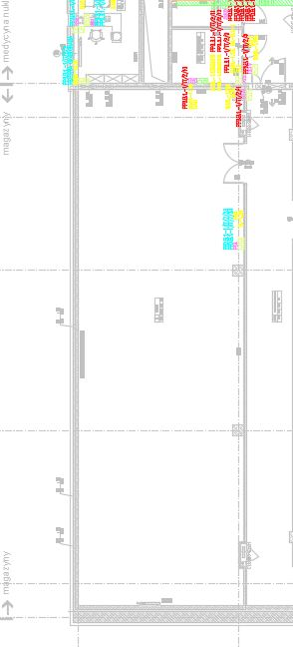
DFP.271.72.2020.LS |  |  |  |  |  |  |  | Załącznik nr 2b do specyfikacji
ZAKRES prac:
– konieczność wykonanie instalacji LAN pod 2 szt. kamer (istniejących)
– doposażyć PPD.B.1.-1 w przełącznik sieciowy przełączniki LAN Aruba 2530-48G PoE+ J9772A;
– PPD.B.2.-1 – przełącznik sieciowy LAN - liczba portów wystarczająca.

 | liczba istniejących kamer (lokalizację ozn. niebieską strzałką na rysunku obok) | 2 | szt. | WYKONAĆ LAN pod kamey |  |  | 
 |  | nr PPD | PPD.B.1.-1
 | Czy potrzebny przełącznik sieciowy (Tak/Nie) |  | Tak | HP 2530-48G PoE+ J9772A | 1 | szt.
 | Czy potrzebny patchpanel do PPD (Tak/Nie) |  | Nie | zakończyć na panelu P5

F.+1 SOR
DFP.271.72.2020.LS |  |  | Załącznik nr 2b do specyfikacji
drogowe świetlne panele sygnalizacyjne
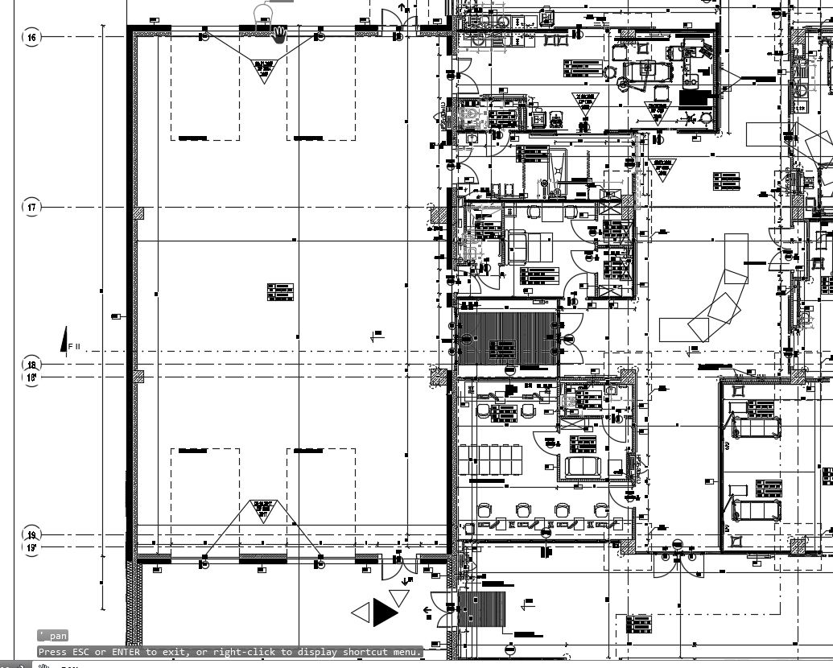
ZAKRES:
kamery typu BULLET + uchwyt sufitowy + puszka przyłączeniowa hermetyczna
kamera ma widzieć wyjazd i panele sygnalizacyjne przy bramach wyjazdowych

 | nr PPD | PPD.F.2.1

liczba nowych kamer (lokalizację ozn. niebieską strzałką na rysunku obok) | 4 | szt.
Czy potrzebny przełącznik sieciowy (Tak/Nie) | Nie
Czy potrzebny patchpanel do PPD (Tak/Nie) | Nie | zakończyć na panelu P3

 | Strefa przyjęć F.SR.1.13 (wg projektu wykonawczego)

